Funktional
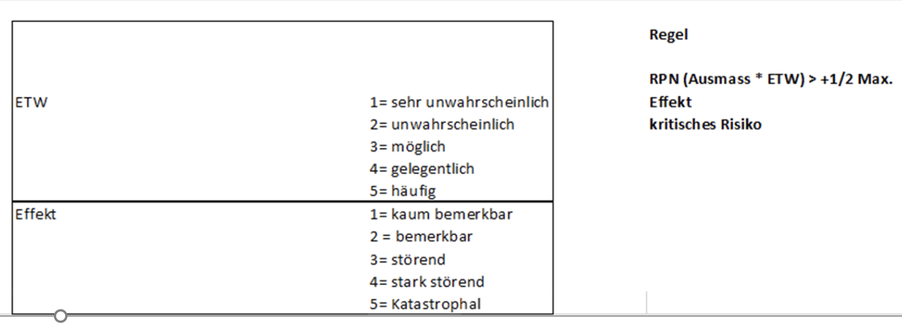
Analyse der Aktivitäten
System

 |  |  |  | Risiko
Aktivität | Input benötigt (Daten) | Teilaktivitäten (Schritte) | Umsetzung im ersten Schritt | Umsetzung in zweitem Schritt | ETW | Ausmass | RPN | Output erzeugt (Daten)
User erstellen | Benutzername, Rolle, Benutzer-ID | Benutzername eingeben | Jeder Benutzer muss eindeutige ID, Namen und Rolle haben | 3 | 4 | 12 | Neues Benutzerobjekt mit ID, Name und Rolle, (in Benutzerverwaltung gespeichert)
 |  | Rolle auswählen (Projektleiter / Mitarbeiter) | Benutzer wird in der Benutzerliste gespeichert | 2 | 4 | 8
 |  | Benutzer-ID vergeben (automatisch oder manuell | Rolle muss gültig sein (Projektleiter oder Mitarbeiter) | 2 | 4 | 8
 |  | Benutzer speichern

Projekt erstellen | Benutzerrolle, Projekt-ID, Name, Kunde, (Kernanforderungen) | Projektinformationen erfassen | Nur Projektleiter dürfen Projekte erstellen | 2 | 3 | 6 | Neues Projektobjekt mit allen Attributen, gespeichert in Benutzer.Projekte?
 |  | Neues Projekt erzeugen | Projekt muss ID, Name, Kunde, Projektleiter und Kernanforderungen enthalten | 3 | 4 | 12
 |  | Projekt in Benutzerliste speichern ? | Projekt wird automatisch in der Liste des Projektleiters gespeichert | 3 | 4 | 12

Informationen hinzufügen | Projektobjekt, Benutzer, Inhalt, Tags, (Informationytyp) | Benutzer wählt Projekt | Benutzer (PL oder Mitarbeiter) kann Information erstellen | 3 | 4 | 12 | Neues Informationsobjekt, zugeordnet zum Projekt
 |  | Informationstyp wählen (Text, Bild-URL, Dokument-URL) | Typ muss Text, Bild oder Dokument sein | 4 | 2 | 8
 |  | Inhalt eingeben | Maximal 1-3 Tags pro Information | 4 | 1 | 4
 |  | Bis zu 3 Tags zuordnen | Information wird dem Projekt zugeordnet | 3 | 4 | 12
 |  | Information speichern

Informationen kommentieren | Benutzer, Information, Kommentartext | Benutzer wählt Information aus | Kommentare müssen klar vom Originaltext unterscheidbar sein | 1 | 3 | 3 | Neues Kommentarobjekt, zugeordnet zur Information
 |  | Kommentartext eingeben | PL und Mitarbeiter dürfen kommentieren | 3 | 4 | 12
 |  | Kommentar speichern | Kommentare werden Information zugeordnet | 2 | 4 | 8

Nach Tags suchen | Projektobjekt, Tag(s) | Suchkriterien (Tags) eingeben | PL und Mitarbeiter können nach Tags suchen | 3 | 4 | 12 | Liste von Information-Objekten, die zu den Tags passen
 |  | Matching-Informationen abrufen | Suchergebnis enthält nur relevante Informationen | 3 | 3 | 9
 |  |  | Tags sind korrekt verknüpft | 3 | 3 | 9

Projektübersicht anzeigen | Projektobjekt | Benutzer wählt Projekt aus | PL und Mitarbeiter können Projektinformationen einsehen | 3 | 4 | 12 | Übersicht über Projekte inkl. Name, Kunde, (Kernanforderungen), Informationen
 |  | Liste aller Projektinformationen abrufen | Übersicht enthält alle wichtigen Projektinformationen | 3 | 3 | 9
 |  | Informationen formatieren | PL und Mitarbeiter können Projektinformationen einsehen

